Synthèse
SYNTHÈSE GÉNÉRALE — ANOMALIES CONTREPARTIES BOL ET PTA

Nombre d'Anomalies par BOL et PTA
# | BOL / ZONE | NB. ANOMALIES | FOURNISSEURS CONCERNÉS | PRIORITÉ DOMINANTE | PILOTE PRINCIPAL | ACTIONS RÉALISÉES | ACTIONS EN COURS | AVANCEMENT MOYEN
1 | BOL Floor-Habitacle 702 077 | 5 | DIVMAC / EMDEP | HAUTE | Service Technique / Fournisseur | 3 | 2 | 93%
2 | BOL Cabin-Principal 702 080 | 8 | DIVMAC / EMDEP | HAUTE | Service Technique / Fournisseur | 6 | 2 | 96%
3 | BOL Instrument B10 B05 702 086 | 7 | EMDEP | HAUTE | Service Technique / Fournisseur | 4 | 3 | 87%
4 | BOL Battery Management 702095 | 2 | EMDEP | HAUTE | Service Technique / Fournisseur | 0 | 2 | 60%
5 | BOL DIVMAC Sous caisse | 1 | EMDEP | HAUTE | Service Technique / Fournisseur | 0 | 1 | 62%
6 | BOL 702093 | 2 | EMDEP | HAUTE | Service Technique / Fournisseur | 2 | 0 | 100%
7 | PTA ROOF B05 B10 | 1 | KUFFERATH | MOYENNE | Service Technique / Fournisseur | 0 | 1 | 60%
8 | PTA Câble Batterie 5 036 536 | 1 | KUFFERATH | MOYENNE | Service Technique / Fournisseur | 1 | 0 | 100%
9 | Planche Self 5 036 536 | 1 | KUFFERATH | HAUTE | Service Technique / Fournisseur | 0 | 1 | 60%
10 | PTA 5 036 527 B10 Floor | 1 | EMDEP | MOYENNE | Service Technique / Fournisseur | 1 | 0 | 60%
11 | BOL 702092 | 2 | EMDEP | HAUTE | Service Technique / Fournisseur | 0 | 4 | 55%
12 | LAD 508 → 583–586 | 1 | VISION INDUSTRIELLE | HAUTE | Service Technique / Fournisseur | 0 | 1 | 30%
13 | PTA 5 036 535 | 1 | EMDEP | HAUTE | Service Technique / Fournisseur | 1 | 1 | 100%
14 | PTA Instrument B10 5 036 530 | 2 | EMDEP | HAUTE | Service Technique / Fournisseur | 0 | 2 | 35%
15 | BOL 702087 | 1 | EMDEP | HAUTE | Service Technique / Fournisseur | 0 | 1 | 40%
16 | PTA Cabin Princ B10 | 1 | EMDEP | HAUTE | Service Technique / Fournisseur | 0 | 1 | 40%
TOTAL GÉNÉRAL |  | 37 |  |  |  | 18 | 22 | 67%
Ce document synthétise les anomalies techniques relevées sur les contreparties des BOLs, réparties sur les zones Floor-Habitacle, Cabin-Principal et Instrument. Le détail de chaque anomalie — description technique, actions correctives proposées et illustration photographique — est disponible dans les onglets dédiés à chaque BOL.

FOURNISSEUR |  |  | NB. ANOMALIES |  |  | % DU TOTAL
EMDEP |  |  | 26 |  |  | 70.3%
DIVMAC |  |  | 7 |  |  | 18.9%
KUFFERATH / AUTRES |  |  | 3 |  |  | 8.1%
VISION INDUSTRIELLE |  |  | 1 |  |  | 2.7%
TOTAL |  |  | 37 |  |  | 100%

BOL Floor-Habitacle 702 077
RAPPORT D'ANOMALIES — BOL FLOOR-HABITACLE
Suivi Technique des Contreparties · BOL · Qualité & Performance · Préparé par Hamdi Abdeljawed

# | CONTREPARTIE / COMPOSANT | FOURNISSEUR | PROBLÈME IDENTIFIÉ | DESCRIPTION TECHNIQUE | ACTIONS CORRECTIVES PROPOSÉES | PRIORITÉ | PILOTE | DÉLAI DE CLÔTURE DE L'ACTION | SITUATION | PHOTO | % D'AVANCEMENT
1 | Contrepartie BDX 64 | DIVMAC | Défaut de continuité électrique multi-voies | La contrepartie BDX 64 présente un défaut de continuité électrique récurrent sur plusieurs voies, notamment les voies 14, 16 et 18. L'analyse a mis en évidence que la fibre de guidage, dont la fonction est d'assurer l'alignement des pins de la contrepartie avec les connexions du boîtier, gêne l'insertion de ces derniers sur certaines voies. Les pins n'atteignent alors pas correctement les contacts du boîtier, ce qui engendre les défauts de continuité observés. | • Intervention du fournisseur DIVMAC nécessaire pour effectuer la correction de la fibre de guidage ou le remplacement de la contrepartie, si nécessaire, afin d'assurer un alignement conforme des pins avec les contacts du boîtier et de garantir une continuité électrique fiable. | HAUTE | Service Technique / DIVMAC | 11/08/2026 | Résolu | 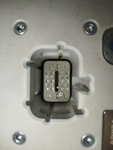 | 100%
2 | Contrepartie BDX 61 | DIVMAC | Défaut de continuité électrique - voie 15 | Un défaut de continuité électrique de même nature est observé sur la contrepartie BDX 61, localisé sur la voie 15. Comme pour la contrepartie BDX 64, la fibre de guidage assurant l'alignement des pins avec les connexions du boîtier gêne leur insertion, empêchant les pins d'atteindre correctement les contacts et provoquant le défaut de continuité constaté. | •Intervention du fournisseur DIVMAC pour ajuster ou remplacer la fibre de guidage, avec remplacement de la contrepartie si nécessaire. | HAUTE | Service Technique / DIVMAC | 11/08/2026 | Résolu | 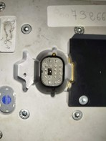 | 100%
3 | Contrepartie BDX 24 | DIVMAC | Manque et rupture de pins - voies 40 et 15 | La contrepartie BDX 24 présente une absence de pins sur les voies 40 et 15. Les pins installés sont surdimensionnés en longueur, ce qui les rend fragiles et sujets à la casse lors de la manipulation. Une tentative de remplacement a été effectuée, mais aucun pin compatible avec le projet B10 n'était disponible en stock magasin PDR au moment de l'intervention. | • Approvisionner en urgence des pins compatibles projet B10 auprès du fournisseur • Remplacer les pins endommagés/manquants sur les voies 40 et 15 | HAUTE | Service Technique / DIVMAC | 8/24/2026 | En cours | 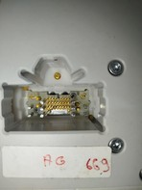 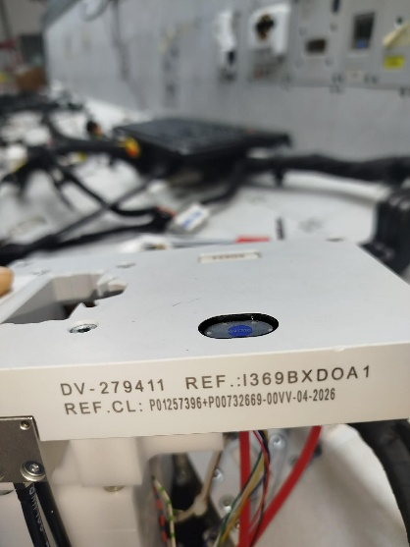 | 65%
4 | Contrepartie TR045 | DIVMAC | Retard de détection d'étanchéité | La contrepartie TR045 présente un défaut de détection d'étanchéité caractérisé par un retard significatif : la détection finit par s'effectuer, mais avec un temps de réponse anormalement long. Un réglage du régulateur d'étanchéité est nécessaire afin de rétablir un temps de détection conforme aux exigences du poste. | •Intervention maintenance pour le réglage du régulateur d'étanchéité TR045, puis intervention fournisseur si le problème persiste. | MOYENNE | Service Technique / DIVMAC | 26/08/2026 | Résolu | 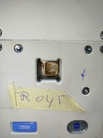 | 100%
5 | Contrepartie TR007 | DIVMAC | Détection DV NOK en surplus (fermeture incomplète) | La contrepartie TR007 génère de façon récurrente une alarme « DV NOK en surplus ». L'analyse et le diagnostic réalisés ont mis en évidence que le diamètre du fil (3,5 mm) pousse légèrement le deuxiéme verrouillage (DV), empêchant sa fermeture complète et le laissant en position légèrement ouverte. Le poste détecte donc correctement cet état de DV semi-ouvert, ce qui explique le surplus constaté ; la contrepartie elle-même reste intacte et conforme. Une action sur le sertissage est nécessaire pour résoudre l'anomalie. | •Intervention méthode pour ajuster les paramètres de sertissage et valider la fermeture complète du DV ; aucune intervention sur la contrepartie n'est nécessaire. | HAUTE | Service Technique / DIVMAC | 9/28/2026 | En cours |  | 100%

Remarque : les anomalies ci-dessus concernent les contreparties de fixation du BOL Floor-Habitacle. La majorité des défauts de continuité relevés sur les contreparties fournies par DIVMAC trouve son origine dans l'interférence entre la fibre de guidage et l'insertion des pins ; une action corrective commune à ces contreparties est donc recommandée en priorité. La contrepartie TR007 fait par ailleurs l'objet d'un suivi spécifique lié à un ajustement de sertissage, sans remise en cause de la conformité de la contrepartie.

BOL Cabin-Principal 702 080
RAPPORT D'ANOMALIES — BOL CABIN-PRINCIPAL
Suivi Technique des Contreparties · BOL · Qualité & Performance · Préparé par Hamdi Abdeljawed

# | CONTREPARTIE / COMPOSANT | FOURNISSEUR | PROBLÈME IDENTIFIÉ | DESCRIPTION TECHNIQUE | ACTIONS CORRECTIVES PROPOSÉES | PRIORITÉ | PILOTE | DÉLAI DE CLÔTURE DE L'ACTION | SITUATION | PHOTO | % D'AVANCEMENT
1 | Contrepartie TR010 | EMDEP | Manque d'étanchéité récurrent | La contrepartie TR010 présente un manque d'étanchéité récurrent, se manifestant sur la quasi-totalité des nouveaux tests de faisceau. Un réglage du régulateur d'étanchéité est nécessaire, ainsi qu'une investigation approfondie du boîtier, notamment au niveau des joints et des matériaux utilisés. | • Effectuer une intervention de maintenance afin d'identifier et de corriger l'origine de l'anomalie. En cas de persistance du défaut, engager une réclamation auprès du fournisseur EMDEP. | HAUTE | Service Technique / EMDEP | 11/08/2026 | Résolu | 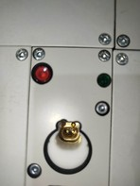 | 100%
2 | Contrepartie TR011 | EMDEP | Manque d'étanchéité récurrent (identique à TR010) | La contrepartie TR011 présente la même anomalie que la contrepartie TR010 : un manque d'étanchéité récurrent nécessitant un réglage du régulateur ainsi qu'une investigation du boîtier. | • Appliquer la même démarche que pour TR010 : intervention de maintenance (réglage et contrôle du circuit d'étanchéité, contrôle de l'intégrité du boîtier – joints et matériaux), puis réclamation auprès du fournisseur EMDEP si le défaut persiste. | HAUTE | Service Technique / EMDEP | 11/08/2026 | Résolu | 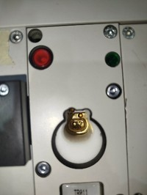 | 100%
3 | Contrepartie EL135 | EMDEP | Défaut de continuité - conception des pins à revoir | La contrepartie EL135 présente un défaut de continuité sur différentes voies. La cause probable est liée à la conception des pins de la contrepartie, notamment à la longueur de l'époulement et au type de pin utilisés, qui ne permettent pas d'assurer un contact fiable avec les connexions du boîtier. À l'inverse, la contrepartie DIVMAC de même référence, utilisée sur le BOL B5 avec un boîtier identique, ne présente pas cette anomalie, ce qui met en évidence une différence de conception entre les contreparties EMDEP et DIVMAC. | • Intervention du fournisseur EMDEP pour le remplacement des pins et la modification de la contrepartie. En cas de persistance du défaut, remplacer la contrepartie EMDEP par une contrepartie DIVMAC de même référence. | HAUTE | Service Technique / Qualité Fournisseur | 9/28/2026 | En cours | 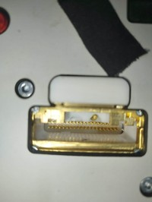 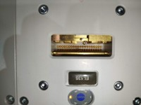 | 85%
4 | Contrepartie BY001 | DIVMAC | Défaut de conception - passage de boîtier avec DV manquant non détecté | La contrepartie BY001 laisse passer des boîtiers présentant un DV manquant sans que celui-ci soit testé ni sollicité par le programme de test. L'analyse montre que cette anomalie résulte d'un défaut de conception lié à un écart par rapport au cahier des charges : contrairement à la référence utilisée sur le BOL B5, qui intègre une détection latérale du DV, la contrepartie BY001 ne dispose d'aucun point de détection du DV. Ceci explique de façon cohérente que les boîtiers avec DV manquant puissent être validés à tort par le poste. | • Remplacement de la contrepartie BY001 par un modèle identique à celui du BOL B05, avec détection latérale du DV, puis validation de son fonctionnement avant mise en exploitation. | HAUTE | Service Technique / Qualité Fournisseur | 11/08/2026 | Résolu | 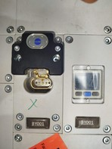 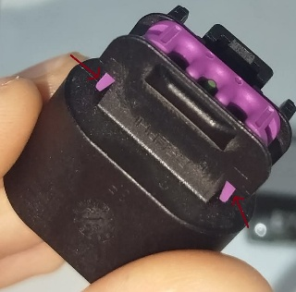 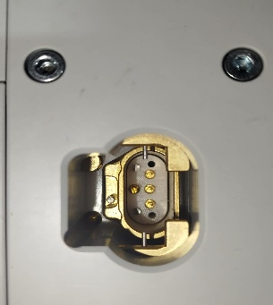 | 100%
5 | Contrepartie TR001 | EMDEP | Défaut de continuité électrique - nécessite une manipulation du boîtier | La contrepartie TR001 présente un défaut de continuité électrique récurrent. Dans la majorité des cas, l'opérateur doit manipuler le boîtier ainsi que les fils qui y sont raccordés (réajustement, légère pression, repositionnement) pour que le test de continuité soit validé. En l'absence de cette manipulation manuelle, la contrepartie génère systématiquement une erreur de continuité (voie 4 / voie 1), ce qui indique un problème de contact au niveau des pins ou de l'insertion dans le boîtier. | • Après intervention de la maintenance et du fournisseur EMDEP pour le remplacement des pins de continuité par des pins conformes (type et longueur d’épaulement), le problème persiste. Même après le remplacement de la CP par une nouvelle CP de type EMDEP, le défaut reste présent. Prévoir le remplacement de la CP par une CP de type DIVMAC. | HAUTE | Service Technique / EMDEP | 09/28/2026 | En cours | 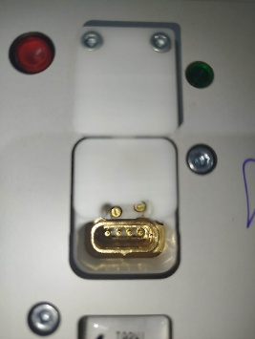 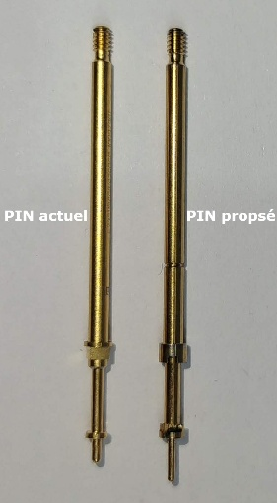 | 80%
6 | Contrepartie EL161 | EMDEP | Défaut de continuité électrique - manipulation fréquente requise par l'opérateur | La contrepartie EL161 présente un défaut de continuité électrique sur certaines voies. Le test ne passe, la plupart du temps, qu'après une manipulation du boîtier et des fils par l'opérateur (réinsertion, ajustement de position). Sans cette intervention manuelle, la contrepartie affiche une erreur de continuité, ce qui suggère un défaut d'insertion des pins ou un jeu mécanique au niveau du boîtier. | • Vérifier le contact des pins, l'insertion du boîtier et la course du bloc de test. Si nécessaire, faire intervenir le fournisseur EMDEP. | HAUTE | Service Technique / EMDEP | 11/08/2026 | Résolu | 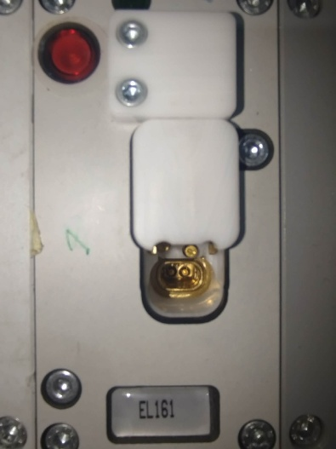 | 100%
6 | Contrepartie CH024 | DIVMAC | Défaut de détection de la lanière 1 – manipulation fréquente de l'opérateur | La contrepartie CH024 présente un défaut de détection de la lanière 1, nécessitant une manipulation du boîtier par l'opérateur. Le défaut est probablement lié à une longueur insuffisante du Tyton, qui n'actionne pas correctement le pin de détection. | • Intervention du fournisseur DIVMAC pour ajuster le Tyton au niveau du pin de détection et effectuer son réglage afin d'assurer une détection fiable de la lanière. | HAUTE | Service Technique / Divmac | 11/08/2026 | Résolu | 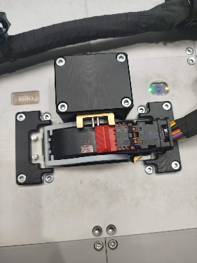 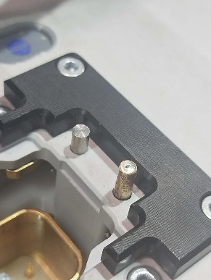 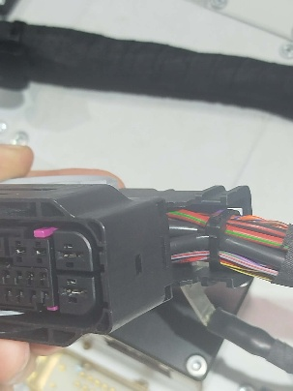 | 100%
6 | Contrepartie CH010 | EMDEP | Probléme Manque d'étanchéité récurrent | La contrepartie CH010 présente un défaut d’étanchéité récurrent. Le réglage effectué sur un boîtier vierge ne garantit pas une valeur stable : chaque boîtier présente des valeurs de pression différentes, dont certaines sont hors de la plage de référence (300 à 700 mPa pour EMDEP). | • Intervention du fournisseur pour fiabiliser et régler la détection d’étanchéité sur différents boîtiers afin de garantir des valeurs conformes. | HAUTE | Service Technique / EMDEP | 8/24/2026 | Résolu | 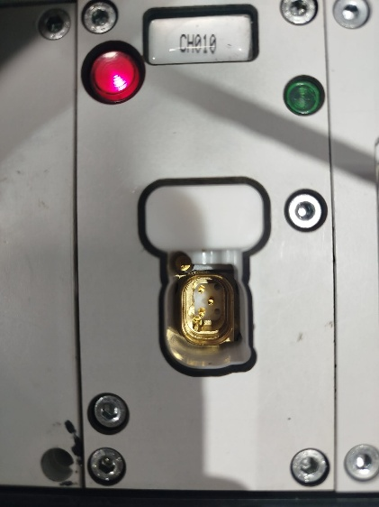 | 100%

Remarque :Le fournisseur EMDEP est intervenu à plusieurs reprises sans résultat concluant. Les essais avec un pin 1006 (longueur d’époulement 4 mm) ont validé la continuité et le non-verrouillage, mais le service qualité n’a pas accepté cette solution et demande au fournisseur de corriger définitivement le problème.

Remarque :Malgré une intervention du fournisseur sur la contrepartie EL135, comme sur la contrepartie TR001, aucun résultat concluant n'a été obtenu. Les erreurs de continuité demeurent, alors que les manques de continuité s'estompent lors de la manipulation du boîtier. Le service qualité n'a pas validé cette situation..

BOL Instrument B10 B05 702 086
RAPPORT D'ANOMALIES — BOL INSTRUMENT B10
Suivi Technique des Contreparties · BOL · Qualité & Performance · Préparé par Hamdi Abdeljawed

# | CONTREPARTIE / COMPOSANT | FOURNISSEUR | PROBLÈME IDENTIFIÉ | DESCRIPTION TECHNIQUE | ACTIONS CORRECTIVES PROPOSÉES | PRIORITÉ | PILOTE | DÉLAI DE CLÔTURE DE L'ACTION | SITUATION | PHOTO | % D'AVANCEMENT
1 | Contrepartie EL119-2 | EMDEP | Manque de continuité - voie 4 (fil non détecté + manque de pin) | La contrepartie EL119-2 (fournisseur EMDEP) ne détecte pas la condition de fil non verrouillé lors du test : le pin, dont la longueur est excessive et le diamètre réduit, entre en contact avec la connexion du boîtier même lorsque le fil n'est pas correctement verrouillé, ce qui génère un résultat de test faussement conforme (défaut de verrouillage non détecté par le poste). Un manque de pin a par ailleurs été constaté sur cette contrepartie ; la référence concernée est actuellement en rupture de stock au magasin pièces de rechange (stock = 0). | •Intervention du fournisseur EMDEP pour le remplacement des pins de continuité par des pins conformes (diamètre et longueur d'époulement), ainsi que le remplacement des pins manquants afin de garantir la détection des fils non verrouillés. | HAUTE | Service Technique / EMDEP | 8/24/2026 | En cours |  | 90%
2 | Contrepartie EL120-2 | EMDEP | Manque de continuité - voie 5 (manque de pin) | La contrepartie EL120-2, identique à la contrepartie EL119-2 (même référence de boîtier), présente un manque de pin sur la voie 5. Un pin de dépannage a été installé à titre provisoire afin de maintenir la production, dans l'attente d'une solution définitive de la part du fournisseur EMDEP. | • Réapprovisionner le pin manquant • Remplacer le pin de dépannage par un pin conforme • Mutualiser le traitement avec EL119-2 | HAUTE | Service Technique / EMDEP | 8/24/2026 | En cours | 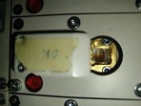 | 90%
3 | Contrepartie IPX25 | EMDEP | Manque de continuité - voies 26 et 27 (2 pins manquants) | La contrepartie IPX25 présente un manque de pin sur les voies 26 et 27, empêchant la détection de continuité sur ces deux voies lors du test. | • Intervention maintenance pour l'installation provisoire des pins disponibles, puis installation des pins conformes dès leur réception du fournisseur. | HAUTE | Service Technique / EMDEP | 8/24/2026 | En cours | 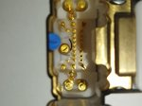 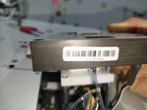 | 30%
3 | Contrepartie EL233-3 | EMDEP | Manque Détection Latch | La contrepartie EL233-3 présente un défaut de détection du Latch dû à une mauvaise conception de la contrepartie. La pin de détection Latch est trop courte et n’atteint pas correctement le boîtier, ce qui empêche la détection fiable de l’état du Latch du boîtier. | • Si possible, intervention de la maintenance pour modifier la CP afin d’assurer une détection fiable. | HAUTE | Service Technique / EMDEP | 8/24/2026 | Résolu | 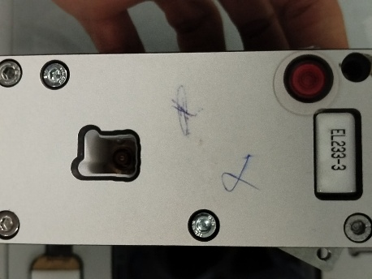 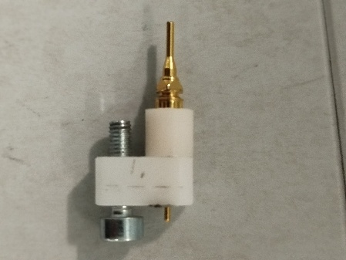 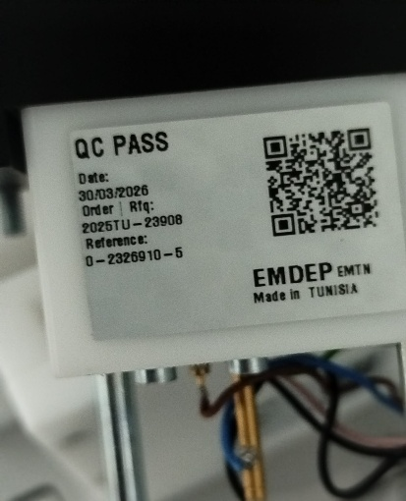 | 100%
3 | Contrepartie EL233-4 | EMDEP | Manque Détection Latch | La contrepartie EL233-4 présente un défaut de détection du Latch lié à une conception inadaptée de la contrepartie. La pin de détection Latch est trop courte et n’atteint pas correctement le boîtier, ce qui empêche une détection fiable du Latch. | • Même action corrective que pour la CP EL233-3 | HAUTE | Service Technique / EMDEP | 8/24/2026 | Résolu | 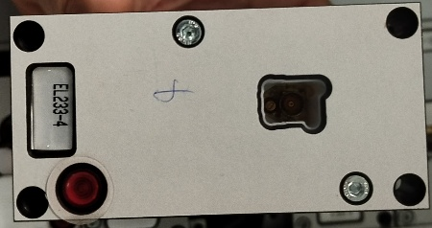 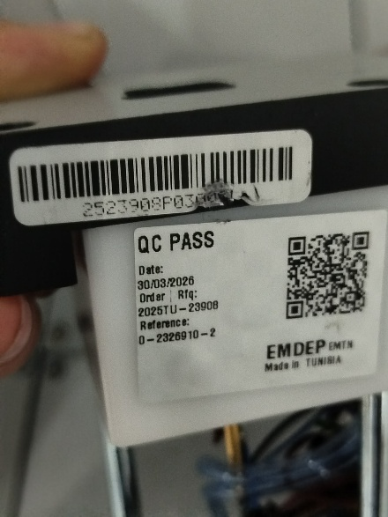 | 100%
3 | Contrepartie EL188-2 | EMDEP | Manque Détection Latch | Lors du contrôle de la contrepartie EL188-2, un manque de détection du Latch a été constaté. Ce défaut est lié à la géométrie de la contrepartie : la pin de détection présente une longueur insuffisante pour assurer un contact correct avec le boîtier et permettre la détection du Latch. | • Même action corrective que pour la CP EL233-3 | HAUTE | Service Technique / EMDEP | 8/24/2026 | Résolu | 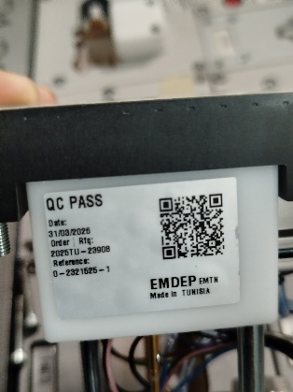 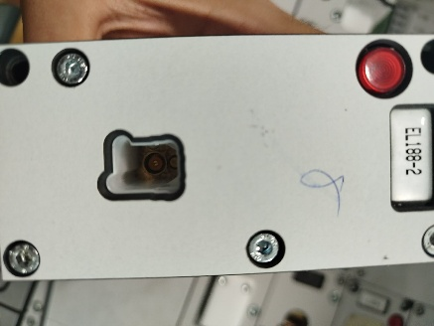 | 100%
3 | Contrepartie EL115-11 | EMDEP | Manque Détection Latch | La contrepartie EL115-11 présente une défaillance au niveau de la détection du Latch. L’origine du problème est liée à la conception de la contrepartie, notamment à la longueur insuffisante de la pin de détection, qui ne permet pas d’atteindre correctement le boîtier et de détecter le Latch de manière fiable. | • Même action corrective que pour la CP EL233-3 | HAUTE | Service Technique / EMDEP | 8/24/2026 | Résolu | 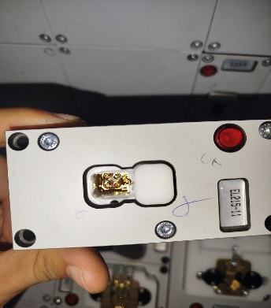 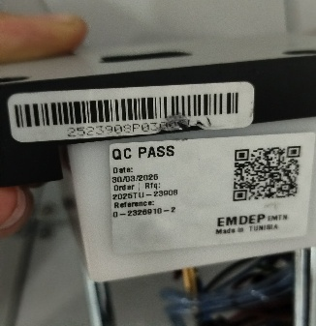 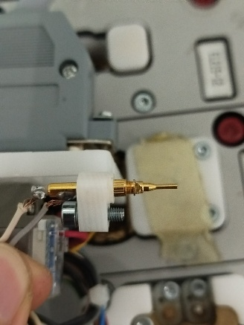 | 100%

Remarque-1 : Le service maintenance a réalisé une intervention sur les contreparties présentant des défauts de détection du latch. Le problème est actuellement résolu et soldé.
Remarque-2 : les contreparties EL119-2 et EL220-2 partagent la même référence de boîtier et sont toutes deux affectées par des ruptures de stock de pins chez le fournisseur EMDEP. Un traitement groupé (approvisionnement + révision de conception du pin) est recommandé pour ces deux contreparties du BOL Instrument B10, Par ailleurs, le problème de non-verrouillage est actuellement résolu. Toutefois, une surveillance reste nécessaire jusqu'à la mise en place d'une solution définitive afin de garantir la fiabilité du fonctionnement.

BOL 702095 Battery Mgmt
RAPPORT D'ANOMALIES — BOL 702095 BATTERY MANAGEMENT
Suivi Technique des Contreparties · BOL · Qualité & Performance · Préparé par Hamdi Abdeljawed

# | CONTREPARTIE / COMPOSANT | FOURNISSEUR | PROBLÈME IDENTIFIÉ | DESCRIPTION TECHNIQUE | ACTIONS CORRECTIVES PROPOSÉES | PRIORITÉ | PILOTE | DÉLAI DE CLÔTURE DE L'ACTION | SITUATION | PHOTO | % D'AVANCEMENT
1 | Contrepartie J2 | EMDEP | Défaut de continuité électrique multi-voies | La contrepartie J2 présente un défaut de continuité électrique sur plusieurs voies. Une analyse de l'alignement et du dimensionnement des pins, ainsi que de l'état du boîtier, est nécessaire afin d'identifier la cause racine du défaut. | •Après intervention maintenance, intervention du fournisseur EMDEP pour la mise en conformité de la contrepartie J2 (pins et boîtier) si le défaut est confirmé. | HAUTE | Service Technique / EMDEP | 10/28/2026 | En cours | 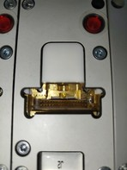 | 60%
2 | Contrepartie FPC J5 | EMDEP | Défaut de continuité - pins sous-dimensionnés en longueur | La contrepartie FPC J5 présente un défaut de continuité électrique sur plusieurs voies. La cause identifiée est une longueur insuffisante des pins, qui n'atteignent pas correctement les connexions du boîtier. | • Après intervention maintenance, intervention du fournisseur EMDEP pour la mise en conformité des pins (type et longueur d'époulement). | HAUTE | Service Technique / EMDEP | 10/28/2026 | En cours | 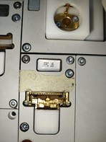 | 60%
Remarque : les contreparties J2 et FPC J5, toutes deux fournies par EMDEP, présentent des défauts de continuité électrique liés au dimensionnement des pins. Un point de vigilance qualité fournisseur est à intégrer au suivi du BOL 702095 Battery Management.

BOL 702093
RAPPORT D'ANOMALIES — BOL 702093
Suivi Technique des Contreparties · BOL · Qualité & Performance · Préparé par Hamdi Abdeljawed

# | CONTREPARTIE / COMPOSANT | FOURNISSEUR | PROBLÈME IDENTIFIÉ | DESCRIPTION TECHNIQUE | ACTIONS CORRECTIVES PROPOSÉES | PRIORITÉ | PILOTE | DÉLAI DE CLÔTURE DE L'ACTION | SITUATION | PHOTO | % D'AVANCEMENT
1 | Contrepartie FRX77 | EMDEP | Défaut de continuité électrique sur différentes voies - manipulation à risque | La contrepartie FRX77 présente un défaut de continuité électrique sur différentes voies. Afin de valider la continuité, il est nécessaire de manipuler le boîtier ainsi que les fils qui y sont raccordés, ce qui présente un risque élevé d'endommagement supplémentaire ou de déverrouillage des fils lors des essais. Le fournisseur EMDEP est intervenu à plusieurs reprises sur cette contrepartie, sans qu'une solution définitive n'ait été apportée à ce jour. | • Le fournisseur EMDEP est intervenu et a réduit la fréquence des défauts, sans les éliminer. En attente de la réception de la nouvelle contrepartie DIVMAC pour remplacement et validation. | HAUTE | Service Technique / EMDEP | 9/28/2026 | Résolu | 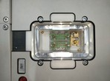 | 100%
2 | Contrepartie TR035 | EMDEP | Risque de passage DV légèrement ouvert - défaut imputable au boîtier | La contrepartie TR035 présente un risque de passage de boîtier avec un DV légèrement ouvert. L'origine du défaut est liée au produit boîtier lui-même : le DV ne se ferme pas complètement et s'ouvre facilement, ce qui impose une inspection visuelle après le test sur le poste. La contrepartie TR035 reste intacte et conforme et détecte correctement l'ensemble des défauts ; le défaut est donc imputable au produit boîtier et non à la contrepartie. | • Intervention du fournisseur EMDEP pour le réglage et la validation de la détection « DV fermé » ; une inspection visuelle reste nécessaire, un léger choc sur le boîtier pouvant provoquer une légère ouverture du DV sans détection par le poste. | HAUTE | Service Technique / Qualité Produit | 8/11/2026 | Résolu |  | 100%
Remarque : la contrepartie FRX77 (EMDEP) nécessite une manipulation à risque du boîtier et des fils lors de test; les interventions répétées du fournisseur sans résolution définitive justifient l'ouverture d'une démarche qualité formelle. Le défaut relevé sur la contrepartie TR035 est quant à lui imputable au produit boîtier et non à la contrepartie, qui reste conforme.

PTA Câble Batterie 5 036 536
RAPPORT D'ANOMALIES — PTA Câble Batterie 5 036 536
Suivi Technique des Contreparties · PTA· Qualité & Performance · Préparé par Hamdi Abdeljawed

# | CONTREPARTIE / COMPOSANT | FOURNISSEUR | PROBLÈME IDENTIFIÉ | DESCRIPTION TECHNIQUE | ACTIONS CORRECTIVES PROPOSÉES | PRIORITÉ | PILOTE | DÉLAI DE CLÔTURE DE L'ACTION | SITUATION | PHOTO | % D'AVANCEMENT
1 | Contrepartie BTG 01 | KUFFERATH | Agression sur cosse BTG 01 | La contrepartie BTG01 présente une agression sur la cosse et le manchon de cosse, probablement due à une résistance à l'insertion de la cosse dans la contrepartie lors des opérations de test. | •Intervention du fournisseur réalisée afin d'élargir et de lisser la zone d'insertion de la cosse, dans l'attente de la validation qualité, sans création de jeu mécanique. | MOYENNE | Service Technique/Kufferath | 8/24/2026 | Résolu | 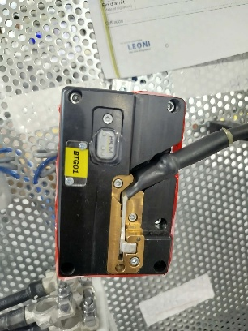 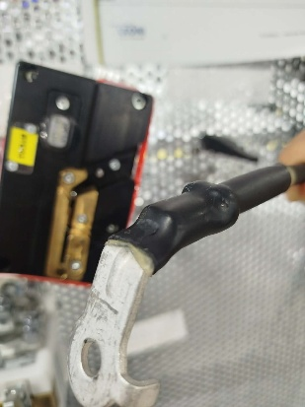 | 100%

BOL 702092
RAPPORT D'ANOMALIES — PTA Câble Batterie 5 036 536
Suivi Technique des Contreparties · PTA· Qualité & Performance · Préparé par Hamdi Abdeljawed

# | CONTREPARTIE / COMPOSANT | FOURNISSEUR | PROBLÈME IDENTIFIÉ | DESCRIPTION TECHNIQUE | ACTIONS CORRECTIVES PROPOSÉES | PRIORITÉ | PILOTE | DÉLAI DE CLÔTURE DE L'ACTION | SITUATION | PHOTO | % D'AVANCEMENT
1 | Contrepartie RFX29 | EMDEP | Risque de passage de DV semi ouvert | Lors du contrôle, la contrepartie RFX29 présente un risque de passage d’un DV semi-ouvert. La conception actuelle ne prévoit aucun moyen permettant de fermer le DV ou d’assurer sa fermeture complète avant le contrôle. | •Après l’intervention de maintenance, il est nécessaire de remplacer la contrepartie par une nouvelle contrepartie garantissant la fermeture complète et sécurisée du DV | HAUTE | Service Technique/EMDEP/PT | 10/28/2026 | En cours | 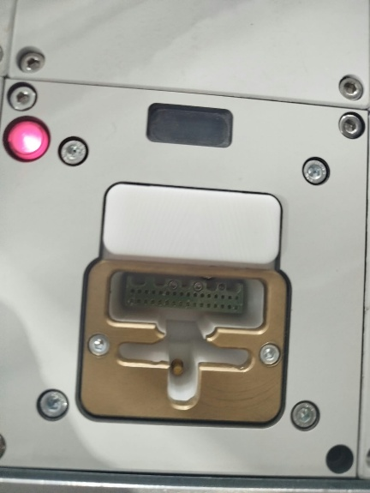 | 60%
1 | Contrepartie Cosse IPG03 | EMDEP | Défaut de continuité et de détection de la cosse | La contrepartie Cosse IPG03 présente un défaut de manque de continuité, nécessitant une manipulation de la part de l’opérateur, ainsi qu’un défaut de détection de la cosse. | •L’intervention de maintenance a déjà été réalisée. Une intervention du fournisseur est requise. En cas de persistance du défaut, un remplacement de la contrepartie par une contrepartie DIVMAC sera envisagé. | HAUTE | be ammar fathi | 28/102026 | En cours | 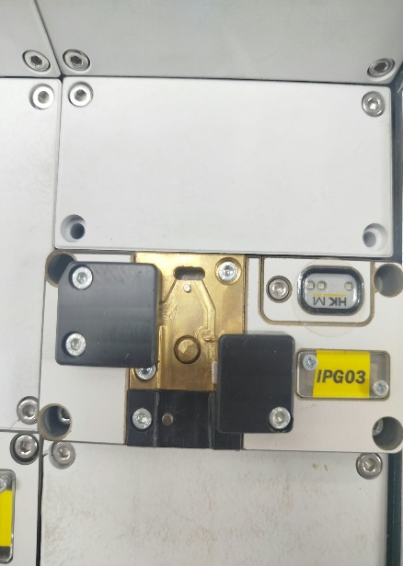 | 50%
1 | Contrepartie EL059-1 | EMDEP | Risque de passage de DV semi ouvert | La contrepartie EL159-1 présente un risque de passage d’un DV semi-ouvert. La conception actuelle ne prévoit aucun moyen permettant de fermer le DV ou d’assurer sa fermeture complète avant le contrôle. | •L’intervention de maintenance a déjà été réalisée. Une intervention du fournisseur est requise. | HAUTE | Service Technique/EMDEP/PT | 10/28/2026 | En cours | 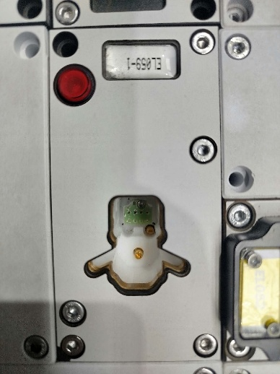 | 50%
1 | Contrepartie EL060-1 | EMDEP | Risque de passage de DV semi ouvert | La contrepartie EL160-1 présente un risque de passage d’un DV semi-ouvert. La conception actuelle ne prévoit aucun moyen permettant de fermer le DV ou d’assurer sa fermeture complète avant le contrôle. | •L’intervention de maintenance a déjà été réalisée. Une intervention du service PT est requise | HAUTE | Service Technique/EMDEP/PT | 10/28/2026 | En cours | 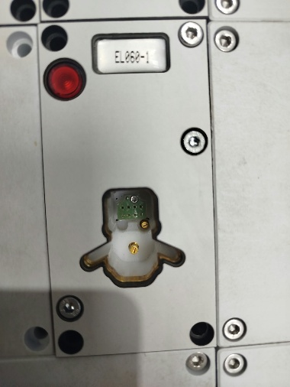 | 50%

PTA ROOF B05 B10
RAPPORT D'ANOMALIES — PTA ROOF B05 B10
Suivi Technique des Contreparties · PTA· Qualité & Performance · Préparé par Hamdi Abdeljawed

# | CONTREPARTIE / COMPOSANT | FOURNISSEUR | PROBLÈME IDENTIFIÉ | DESCRIPTION TECHNIQUE | ACTIONS CORRECTIVES PROPOSÉES | PRIORITÉ | PILOTE | DÉLAI DE CLÔTURE DE L'ACTION | SITUATION | PHOTO | % D'AVANCEMENT
1 | PTA ROOF B05 B10 | KUFFERATH | Conception inadaptée du poste PTA rotatif | La conception du poste PTA rotatif fournie par Kufferath est perfectible. Lors de la rotation de la planche, le cheminement des câbles reliant les contreparties aux cartes d'extension n'est pas adapté, générant des contraintes mécaniques répétées (torsion et flexion). Cette conception complique les interventions de maintenance et augmente le risque d'endommagement ainsi que de débranchement des câbles et des connexions. | • Étudier, avec le fournisseur Kufferath, l'amélioration du poste PTA rotatif ou, à défaut, le retour à l'ancien modèle de PTA (planche fixe type table), plus fiable en production et plus adapté à la maintenance. | MOYENNE | Fathi ben ammar | 10/28/2026 | En cours | 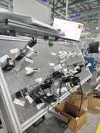 | 60%
Remarque : anomalie de type organisationnel (rangement/cheminement du câblage) constatée au poste PTA ROOF B05 B10, sans lien avec une contrepartie fournisseur spécifique. Un chantier de rangement et de reprise du cheminement du faisceau est recommandé, avec vérification photographique après remise en conformité.

PTA 5 036 527 B10 Floor
RAPPORT D'ANOMALIES — PTA 5 036 527 B10 Floor
Suivi Technique des Contreparties · PTA· Qualité & Performance · Préparé par Hamdi Abdeljawed

# | CONTREPARTIE / COMPOSANT | FOURNISSEUR | PROBLÈME IDENTIFIÉ | DESCRIPTION TECHNIQUE | ACTIONS CORRECTIVES PROPOSÉES | PRIORITÉ | PILOTE | DÉLAI DE CLÔTURE DE L'ACTION | SITUATION | PHOTO | % D'AVANCEMENT
1 | PTA 5 036 527 B10 Floor | EMDEP | Problèmes de maintien et non-conformité des contreparties | Les contreparties de ce PTA présentent plusieurs non-conformités, notamment des problèmes de maintien ne permettant pas de fixer correctement les agrafes afin d’assurer leur détection. Certaines contreparties permettent également le passage d’agrafes similaires, ce qui peut entraîner des détections non conformes. | • Une intervention de maintenance est requise afin de réajuster et sécuriser les systèmes de maintien des contreparties, ainsi que de remplacer les ressorts des vérins mécaniques. De plus, le remplacement des CPS est nécessaire et devra être pris en charge par le service PT. | MOYENNE | Service Technique/PT | 9/28/2026 | Résolu | 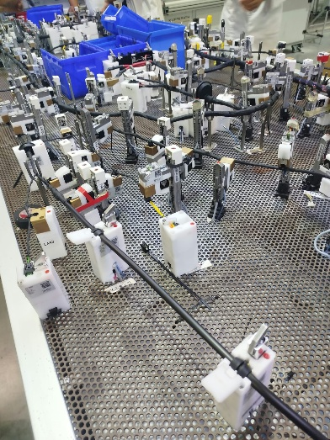 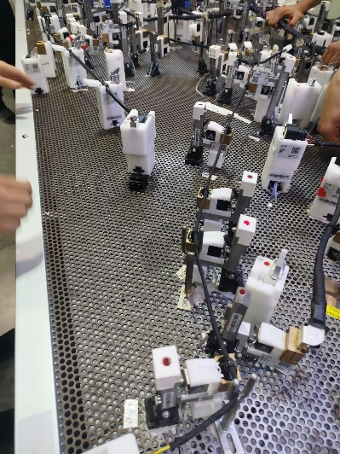 | 60%
Remarque : À court terme, ce PTA sera remplacé par une planche test AGRAFE de dimensions plus importantes. La nouvelle table est actuellement en cours d’installation par le fournisseur. Les contreparties seront ensuite réinstallées sur ce nouveau PTA, ce qui devrait permettre de résoudre plusieurs problèmes actuellement rencontrés, notamment ceux liés aux dimensions des faisceaux et à leur positionnement.

Planche Self 5 036 536
RAPPORT D'ANOMALIES — Planche Self 5 036 536
Suivi Technique des Contreparties · PTA· Qualité & Performance · Préparé par Hamdi Abdeljawed

# | CONTREPARTIE / COMPOSANT | FOURNISSEUR | PROBLÈME IDENTIFIÉ | DESCRIPTION TECHNIQUE | ACTIONS CORRECTIVES PROPOSÉES | PRIORITÉ | PILOTE | DÉLAI DE CLÔTURE DE L'ACTION | SITUATION | PHOTO | % D'AVANCEMENT
1 | Contreparties BA001-2 et DG001 | KUFFERATH | Problèmes de maintien et non-continuité | Les contreparties BA001-2 et DG001 de la famille 8712900 – réf.288 présentent des défauts de maintien ainsi que des défauts de continuité sur les voies correspondantes. | • Une intervention de maintenance a été réalisée à plusieurs reprises, sans résultat durable. Le fournisseur est également intervenu à plusieurs reprises afin de traiter le problème. Suite à ces interventions, le fournisseur a recommandé le remplacement des contreparties par des contreparties DIVMAC ou EMDEP afin de résoudre définitivement le problème. | HAUTE | Service Technique/PT/Fournisseur | 10/28/2026 | En cours | 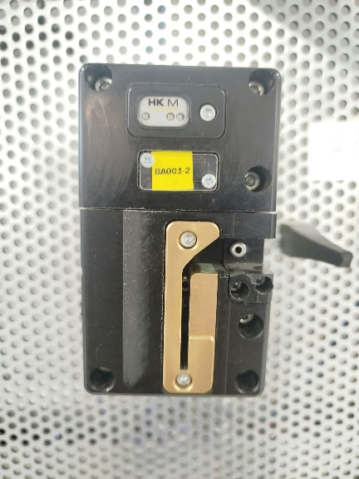 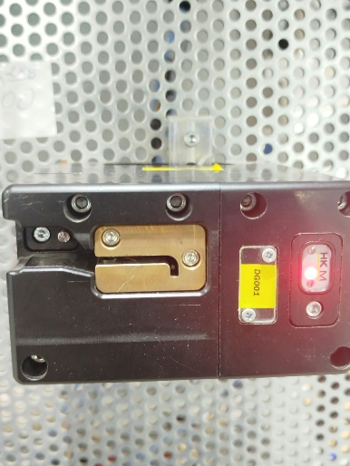 | 60%
Remarque :Il s’agit de la première mise en production de ces contreparties, et les défauts ont été constatés lors de leur utilisation en production. Par ailleurs, le système de ces CPS présente une complexité importante au regard de la fonctionnalité relativement simple attendue, qui consiste à détecter la présence du manchon et à assurer la continuité électrique.

PTA 5 036 535
RAPPORT D'ANOMALIES — PTA 5 036 535
Suivi Technique des Contreparties · PTA· Qualité & Performance · Préparé par Hamdi Abdeljawed

# | CONTREPARTIE / COMPOSANT | FOURNISSEUR | PROBLÈME IDENTIFIÉ | DESCRIPTION TECHNIQUE | ACTIONS CORRECTIVES PROPOSÉES | PRIORITÉ | PILOTE | DÉLAI DE CLÔTURE DE L'ACTION | SITUATION | PHOTO | % D'AVANCEMENT
1 | Contrepartie J2 555 | EMDEP | Problèmes non-continuité | La contrepartie J2 présente des défauts de continuité électrique sur plusieurs voies. Lors de la mise en position de la contrepartie, certaines voies ne garantissent pas un contact électrique stable et permanent, entraînant des absences de retour de signal lors du test de continuité. | • Le service maintenance est intervenu sans résultat durable. Une intervention du fournisseur est requise afin d’éliminer le défaut et la nécessité de manipulation par l’opérateur. En cas de persistance, le remplacement de la contrepartie par un autre modèle sera nécessaire. | HAUTE | Ben ammar fthi | 9/28/2026 | Résolu | 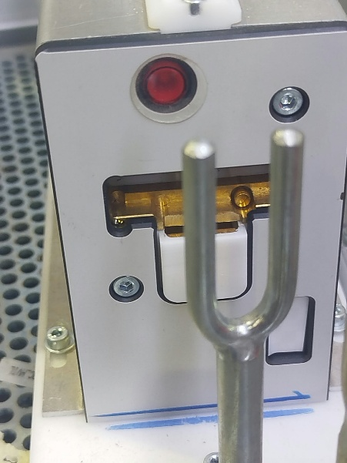 | 100%
1 | Contrepartie J2 093 | EMDEP | Agression sur boitier | La contrepartie J2 présente un risque d’agression du boîtier lors de sa fixation. En effet, lors de l’insertion et de la fixation du boîtier dans la contrepartie par l’opérateur, un contact avec la CP peut provoquer une agression du boîtier. | •Le service Maintenance est intervenu sans résultat durable. Une intervention du fournisseur est requise pour corriger le défaut. En cas de persistance, le service PT devra remplacer la contrepartie par un autre modèle avec une conception adaptée. | HAUTE | Ben ammar fthi | 10/28/2026 | En cours | 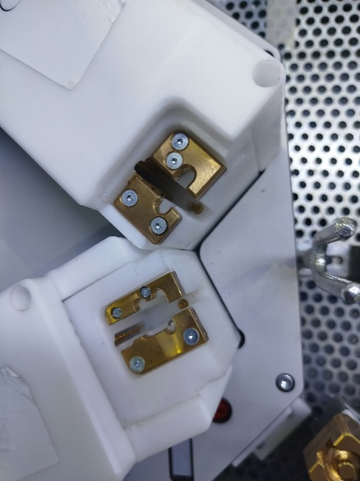 | 65%

LAD 508 → 583–586
RAPPORT D'ANOMALIES — LAD 508 → 583–586
Suivi Technique des Contreparties · PTA· Qualité & Performance · Préparé par Hamdi Abdeljawed

# | CONTREPARTIE / COMPOSANT | FOURNISSEUR | PROBLÈME IDENTIFIÉ | DESCRIPTION TECHNIQUE | ACTIONS CORRECTIVES PROPOSÉES | PRIORITÉ | PILOTE | DÉLAI DE CLÔTURE DE L'ACTION | SITUATION | PHOTO | % D'AVANCEMENT
1 | LAD 508 → 583–586 | VISION INDUSTRIELLE | Défaut d’absence de manomètre pour le contrôle de la pression d’air comprimé | Absence de manomètre permettant de contrôler la pression d’air comprimé. La validation OK au démarrage doit être effectuée à une pression pneumatique définie, mais l’absence de manomètre ne permet pas de vérifier ni de garantir cette condition. | • Une intervention du fournisseur est nécessaire afin d’installer un manomètre adapté et de garantir le contrôle de la pression. | HAUTE | HELMI DALLAGI | 10/28/2026 | En cours | 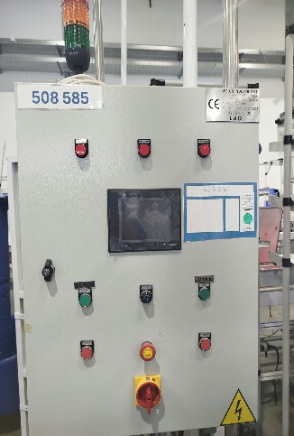 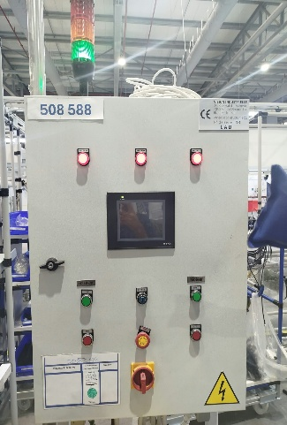   | 30%

PTA Instrument B10 5 036 530
RAPPORT D'ANOMALIES — PTA Instrument B10 5 036 530
Suivi Technique des Contreparties · PTA· Qualité & Performance · Préparé par Hamdi Abdeljawed

# | CONTREPARTIE / COMPOSANT | FOURNISSEUR | PROBLÈME IDENTIFIÉ | DESCRIPTION TECHNIQUE | ACTIONS CORRECTIVES PROPOSÉES | PRIORITÉ | PILOTE | DÉLAI DE CLÔTURE DE L'ACTION | SITUATION | PHOTO | % D'AVANCEMENT
1 | PTA Instrument B10 5 036 530 | EMDEP | Contrepartie par adhrénce non confrorme | Le PTA Instrument B10 présente des contreparties par adhérence non adaptées à ce type de faisceau à toron volumineux. L’absence de maintien mécanique rend la fixation et la détection des agrafes difficiles et nécessite une manipulation de la part de l’opérateur. Ces CPs sont: CLIP20132, 20133, 20137, 20143, 20138, 20140, 20189, 20173, 20188, 20192, 20139 | • Remplacement par des contreparties plus adaptées, avec maintien mécanique, afin d’assurer une fixation et une détection fiables des agrafes. | HAUTE | Service Technique/PT | 10/28/2026 | En cours |  | 40%
1 | PTA Instrument B10 5 036 530 | EMDEP | Goulotte non confome | Contrepartie goulotte nécessitant une intervention manuelle de l’opérateur pour garantir la détection de présence et de couleur. | •Intervention PT requise pour remplacer la contrepartie par un modèle plus adapté. | HAUTE | Service Technique/PT | 10/28/2026 | En cours |  | 30%

BOL 702087
RAPPORT D'ANOMALIES — BOL 702087
Suivi Technique des Contreparties · PTA· Qualité & Performance · Préparé par Hamdi Abdeljawed

# | CONTREPARTIE / COMPOSANT | FOURNISSEUR | PROBLÈME IDENTIFIÉ | DESCRIPTION TECHNIQUE | ACTIONS CORRECTIVES PROPOSÉES | PRIORITÉ | PILOTE | DÉLAI DE CLÔTURE DE L'ACTION | SITUATION | PHOTO | % D'AVANCEMENT
1 | BOL 702087 | EMDEP | Risque de passage de DV semi ouvert | Lors du contrôle, la contrepartie RRX55 présente un risque de passage d’un DV semi-ouvert. La conception actuelle ne prévoit aucun moyen permettant de fermer le DV ou d’assurer sa fermeture complète avant le contrôle. | • Après l’intervention de maintenance, il est nécessaire de remplacer la contrepartie par une nouvelle contrepartie garantissant la fermeture complète et sécurisée du DV | HAUTE | Service Technique/PT | 10/28/2026 | En cours |  | 40%

PTA Cabin Princ B10
RAPPORT D'ANOMALIES — PTA Cabin Princ B10
Suivi Technique des Contreparties · PTA· Qualité & Performance · Préparé par Hamdi Abdeljawed

# | CONTREPARTIE / COMPOSANT | FOURNISSEUR | PROBLÈME IDENTIFIÉ | DESCRIPTION TECHNIQUE | ACTIONS CORRECTIVES PROPOSÉES | PRIORITÉ | PILOTE | DÉLAI DE CLÔTURE DE L'ACTION | SITUATION | PHOTO | % D'AVANCEMENT
1 | Contrepartie Goulotte | EMDEP | Défaut de détection – Goulottes 3 et 4 | Les goulottes 3 et 4 présentent des défauts de détection. Les pins de détection sont présents, mais leur activation nécessite un contact direct avec le boîtier de la goulotte. Cette conception entraîne des difficultés de détection et pousse les opérateurs à shunter les détections. | •Une intervention du service PT est requise afin de revoir la conception de la détection et garantir une activation fiable des pins sans possibilité de shunt par l’opérateur. | HAUTE | Service Technique/PT | 10/28/2026 | En cours |    | 40%

